Problema 3
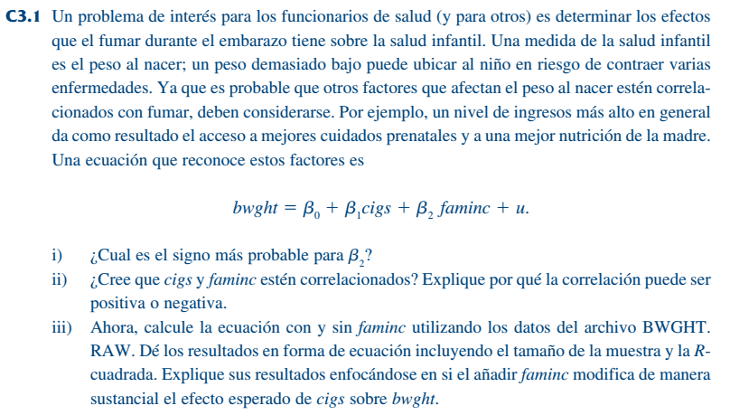

i. Positivo, a mayor ingreso por familia se espera que la madre del bebé tenga un mejor acceso a servicios médicos y otros cuidados, por lo tanto el peso del niño al nacer será mayor.

ii. La relación podría ir en ambas direcciones, pero se puede decir que si la familia tiene mayores ingresos, la madre puede tener acceso a recursos para consumir cigarros, por lo tanto la relación es positiva

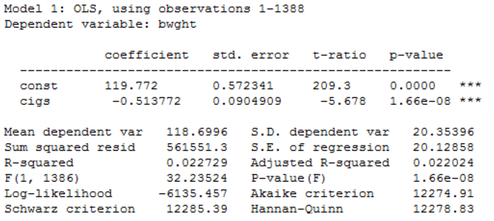

iii. | bwght=119.72-0.513773*cigs | n=1,388, R2=0.0227
 | bwght=116.974-0.463408*cigs+0.0927647*faminc | n=1,388, R2=0.0284

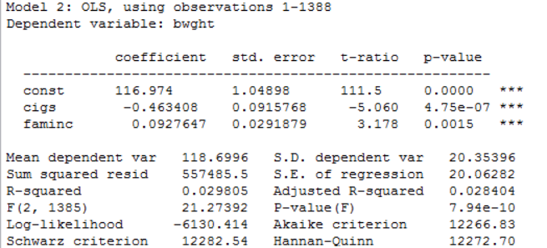
El R2 mejora y el efecto de los cigarros diarios fumados durante la etapa de embarazo por parte de la madre disminuye. Algo que hace sentido, porque se estaba omitiendo en el primer modelo dicha variable, lo que nos llevó a sobre estimar el impacto de los cigarrillos

